Sheet1
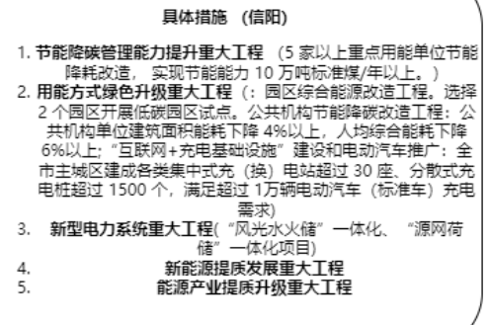
专栏名称 | 具体措施 | 目前进展
新能源提质发展重大工程 | 1. 风电基地工程：打造沿淮百万千瓦级高质量风电基地，重点建设平桥、息县、淮滨、潢川、商城区域风电项目； 2. 驭风计划示范工程：建设百村百台分散式风电示范工程； 3. 光伏发电创新发展工程：建设光山县、罗山县、淮滨县、浉河区、信阳市上天梯非金属矿管理区、信阳高新技术产业开发区、商城县整县（区）屋顶光伏发电开发试点； 4. 地热供暖集中连片示范区工程：制定地热开发利用规划； 5. 氢能示范工程：鼓励和支持氢储能、氢燃料电池汽车及化工绿氢的项目落地； | 1. 已建的风电场：平桥区-天目山风电场-2万千瓦、新县-大别山风电场-3万千瓦、商城县-黄柏山风电场-2万千瓦； 2. 在建的风电场：浉河区-鸡公山风电场-3.5万千瓦、新县-卡房风电场-5万千瓦； 3. 已核准的风电场：新县-香山风电场-5万千瓦、新县-七龙山风电场-5万千瓦、商城县-迎山庙风电场-5万千瓦；
新型电力系统重大工程 | 1. 电力灵活调节能力提升工程：建成投产五岳抽水蓄能电站，推动大坪抽水蓄能电站具备开工建设的条件； 2.“源网荷储”一体化和多能互补示范工程：推进信阳市“风光火储”一体化及“风光水储”一体化项目建设，推进信阳市高新技术产业开发区、明港产业集聚区等“源网荷储”一体化项目建设； 3. 电力需求侧响应能力提升工程：建立符合信阳市的电力需求侧响应市场机制，推进虚拟电厂、负荷聚集商等电力辅助服务主体的形成； | 1. 五岳抽水蓄能电站：装机容量为1000兆瓦， 安装4台单机容量为250兆瓦的水泵水轮发电电动机组，首台机组计划于2025年投产发电，2026年全部投产运行；
用能方式绿色升级重大工程 | 1. 园区综合能源改造工程：选择 2 个园区开展低碳园区试点，推行能源清洁替代、资源循环利用、清洁生产，探索绿色低碳发展模式； 2. 公共机构节能降碳改造工程：实施屋顶光伏改造，公共机构单位建筑面积能耗下降 4% 以上，人均综合能耗下降 6% 以上； 3. “互联网+充电基础设施”建设和电动汽车推广：到 2025 年，全市主城区建成各类集中式充（换）电站超过 30 座、分散式充电桩超过 1500 个，满足超过 1 万辆电动汽车（标准车）充电需求；
节能降碳管理能力提升重大工程 | 1. 重点用能单位节能降碳改造工程：推动实施 5 家以上重点用能单位节能降耗改造，节能降碳管理制度更加完善，实现节能能力 10 万吨标准煤/年以上； 2. 智慧节能管理系统建设工程：建设节能综合服务平台，推动重点用能单位建成能耗在线监测系统，将存量“两高”项目纳入在线管理；
智能电网建设工程 | 1. 500 千伏电网：新建 500 千伏金牛变（1×100 万千伏安）、扩建春申第三台主变（1×100 万千伏安），新建线路 177 公里； 2. 220 千伏电网：新建 220 千伏市区何寨、商城东等变电站 11 座，扩建固始侨乡变、光山江南变等变电站 7 座，新增变电容量 300 万千伏安；新建金牛送出等线路长度 476 公里。至 2025 年，实现每个县拥有 2 座及以上 220 千伏变电站； 3. 110 千伏及以下配电网： 110 千伏新建市区严湾等变电站 30 座，扩建罗山岳楼变等变电站 30 座，新建线路 788 公里；
环信阳市天然气长输管线及配套储气工程 | 1. 环信阳市天然气长输管线工程：包括输气干线、输气环线、输气支干线、沿线站场、阀室工程及沿线工业园区、乡镇用气支线管网，管道总长约 597 公里，南线工程设计输气量每年 8 亿立方米。整体工程建成投产后，环信阳市天然气长输管线输量达到每年 13 亿立方米； 2. 淮滨县港口 LNG 储备库工程项目：建设 5 万吨 LNG 储配站 1 座，项目将分期建设，一期为 2 万吨，二期为 3 万吨；
能源产业提质升级重大工程 | 1. 太阳能产业提质增效工程：建设明阳集团 2 条最新一代太阳能光伏组件（异质结）生产线，年产光伏组件 2000 兆瓦； 2. 氢能产业链工程：依托明阳集团现有装备制造基础优势，建设电解槽生产基地，规划布局制氢和加氢装备，积极推进氢能的储存、运输和加氢产业链向高端延伸。

